Spring Bootプロジェクト作成
導入方法
 | Java勉強会へ参加時に導入したEclipseには既に含められている。

Spring Bootプロジェクト（WebアプリケーションおよびDBアクセス可能）の作成方法
 | 1.Eclipse上の左上の「ファイル(F)」を押下し、下記の順で指定または押下していく
 |  | 新規(N)
 |  | その他(O)...
 |  | フィルター入力で「Spring」と入力
 |  | Spring Bootの「Springスターター・プロジェクト」
 | 2.新規Springスターター・プロジェクトダイアログ上で下記内容を任意で設定し、「次へ(N)」を押下
 |  | 名前
 |  | 型
 |  | Javaバージョン
 |  | グループ
 |  | パッケージ
 | 3.新規Springスターター・プロジェクト依存関係ダイアログ上で下記を選択し、「完了(F)」を押下
 |  | 「使用可能：検索する依存関係を入力」で下記名称を「MySQL」や「Spring」と入力すると選択しやすい
 |  | ・MySQL Driver |  | →MySQLのドライバーライブラリ
 |  | ・Spring Boot DevTools |  | →Spring Bootのアクティビティ自動化ライブラリ
 |  | ・Spring Data JDBC |  | →SQL用ライブラリ
 |  | ・Spring Web |  | →Spring Frameworkを利用するためのライブラリ
 |  | ・Thymeleaf |  | →JavaテンプレートエンジンでMVCモデルでいう「V（ビュー）」にあたる
 | 4.「src/main/resources」に「application.properties」を開き下記を入力しておく([]は使用者によって変わるので、各々の内容を指定すること)
 |  | spring.datasource.url=jdbc:mysql://localhost:[ポート番号]/[DB名]
 |  | spring.datasource.username=[DBへアクセスするためのユーザ名]
 |  | spring.datasource.password=[DBへアクセスするためのパスワード]
 |  | spring.datasource.driver-class-name=com.mysql.cj.jdbc.Driver
 |  | spring.datasource.initialization-mode=always
 |  | spring.datasource.sql-script-encoding=utf-8
 | 5.DBへアクセスし、DB内の情報をブラウザ上に表示するプログラムを作成する
 |  | 「src/main/resources/templates」上で、右クリックし、下記の順で指定または押下していく
 |  |  | 新規(W)
 |  |  | その他(O)...
 |  |  | フィルター入力で「HTML」と入力
 |  |  | HTMLファイル
 |  | ファイル名に「index.html」と入力し、「完了(F)」を押下
 |  | 「src/main/java」上で、右クリックし、下記の順で指定または押下していく
 |  |  | 新規(W)
 |  |  | クラス
 |  | 新規Javaクラスダイアログ上で任意の名前を記載（コントローラーを作成するため、○○Controllerが望ましい）
 |  | ※ここの例ではクラス名を「DbController」とし、赤字のパッケージはプロジェクト作成時の内容とする
 |  | ■Controllerのサンプルコード |  |  | ■アクセスするDBのテーブル
package com.example.db;
import java.io.PrintWriter;
import java.util.List;
import java.util.Map;
import javax.servlet.http.HttpServletResponse;
import org.springframework.beans.factory.annotation.Autowired;
import org.springframework.jdbc.core.JdbcTemplate;
import org.springframework.stereotype.Controller;
import org.springframework.web.bind.annotation.RequestMapping;
import org.springframework.web.bind.annotation.RequestMethod;
@Controller
public class DbController {
@Autowired
JdbcTemplate jdbc;
@RequestMapping(path = "/", method = RequestMethod.GET)
public void index(HttpServletResponse response) throws Exception {
List<Map<String, Object>> list;
// SQL文実行時の結果取得
list = jdbc.queryForList("select * from test.userInfo");
// htmlへの書き込み内容
String msg = "";
PrintWriter out = response.getWriter();
// テーブル情報（列名）を表示する
if(0 < list.size())
{
msg += "<pre>";
for(String key : list.get(0).keySet())
{
msg += key;
msg += "&#9";
}
msg += "</pre>";
}
// テーブル情報（列値）を表示する
for(Map<String, Object> record : list)
{
msg += "<pre>";
for(Object value : record.values())
{
msg += value.toString();
msg += "&#9";
}
msg += "</pre>";
}
// 表示
out.println(msg);
}
}
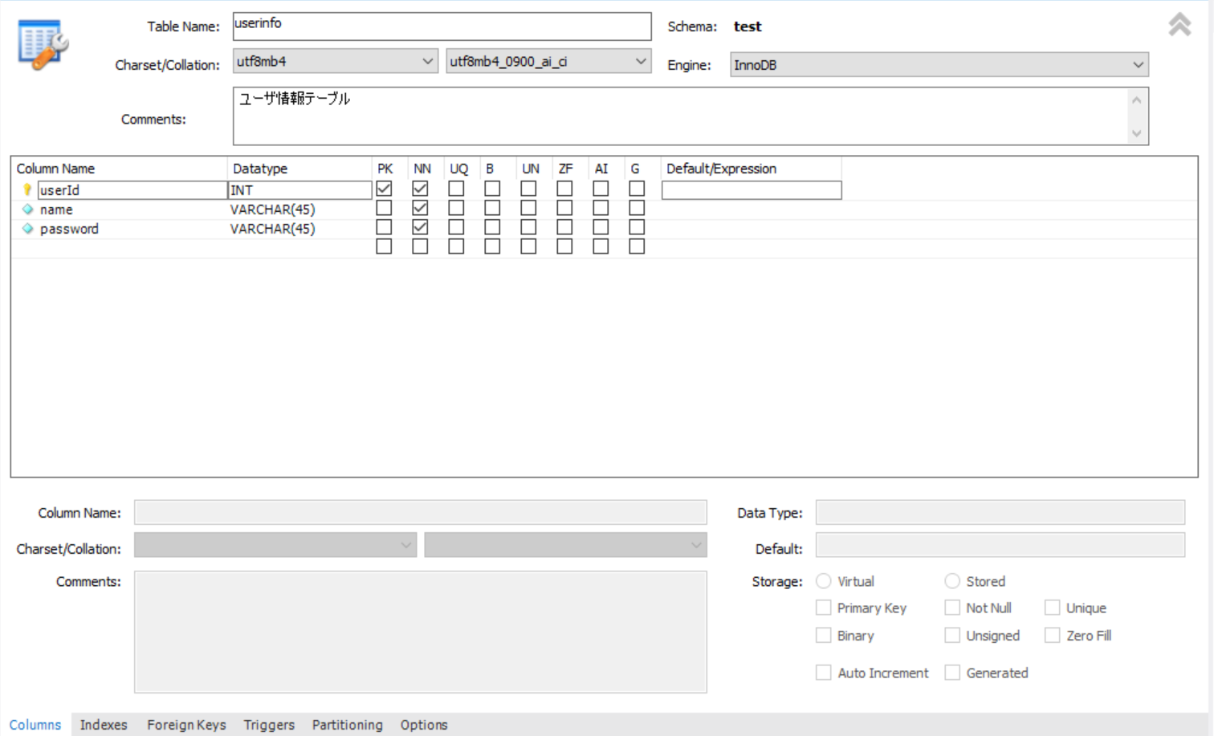

 |  |  |  |  | ■テーブルの登録情報

 | 6.Spring Bootプロジェクト上で、右クリックし、下記の順で押下していく
 |  | 実行(R)
 |  | Spring Bootアプリケーション

 | 7.Eclipseのコンソール上にSpring Bootのログが出力されつくした後、ブラウザ上のURLに下記を入力する
 |  | http://localhost:8080/

 | 8.下記の画面が表示されるとControllerクラスを経由してDBアクセスし、ブラウザ上にDBのテーブルの情報が表示されている。
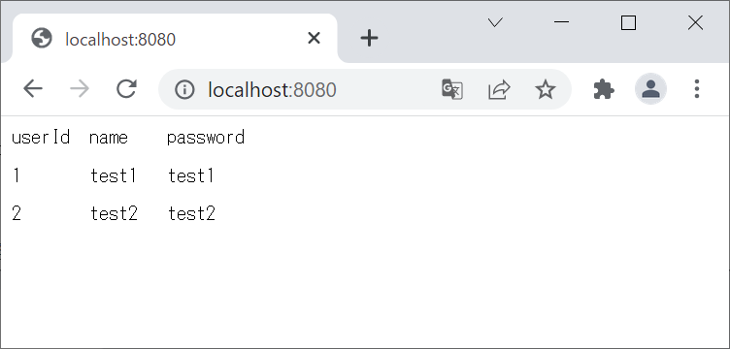

 | https://penguinlabo.hatenablog.com/entry/springboot/web/3_implementsview

